22
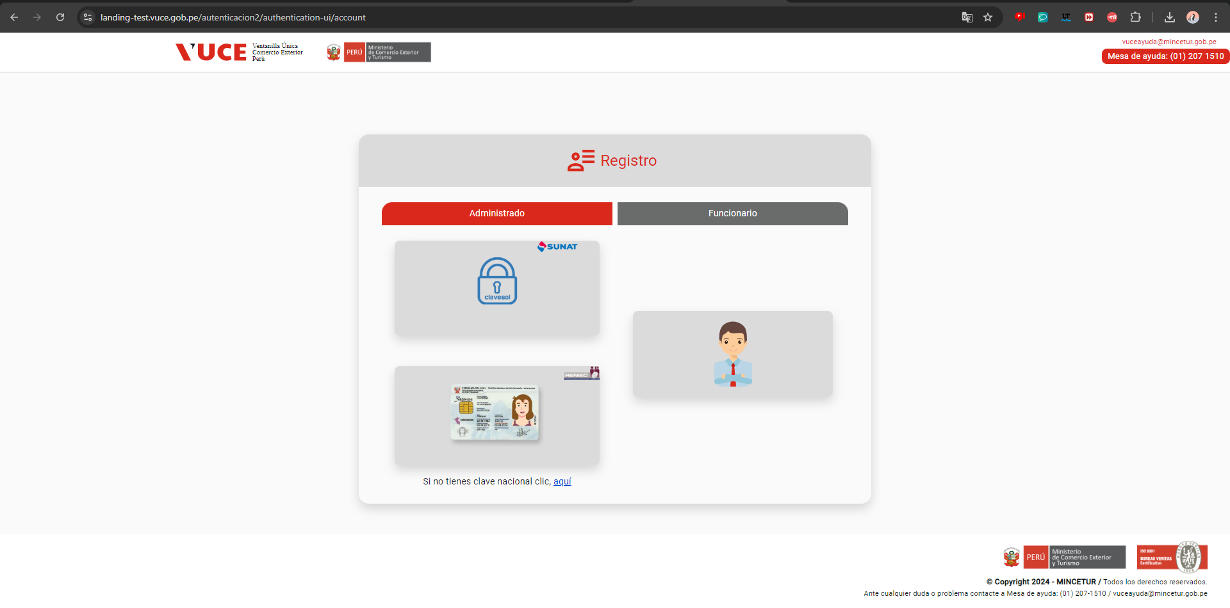
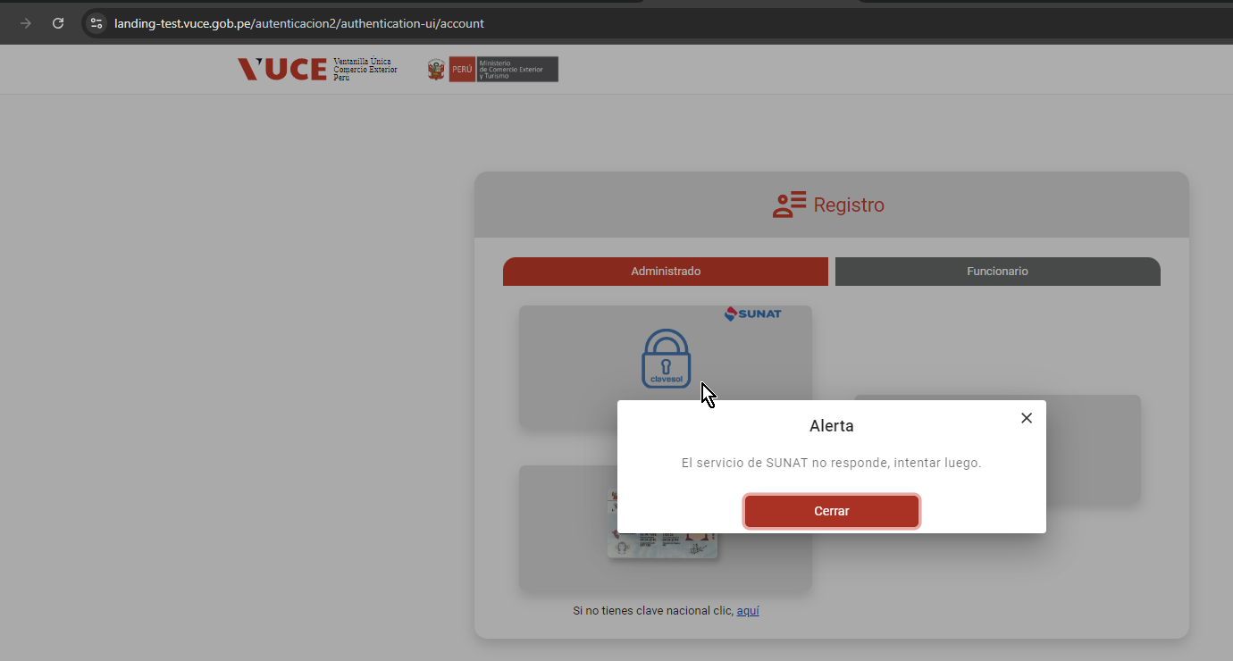
FECHA: | 28/08/2024
ANALISTA: | Jorge Cisneros
RESULTADO: | Al ingresar a la opción: Administrado: Sunat, se muestra problemas con el servicio SUNAT que impactan a 34 casos de prueba

